CWB-Dez-2018
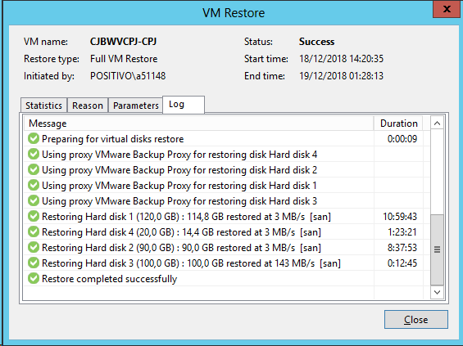
Teste de restore Dez/2018

Servidores | Status | Observações
CJBWVAD-BOLHA | Sucesso | Restore de objeto usuário do Active Directory
CJBWVSQLPRD | Sucesso | Restore da tabela D_PROCESSO_DESDOBRAMENTO
011ORA554-QA | Sucesso | Restore de tabelas
CJBWVCPJ | Sucesso | Restore Full Servidor

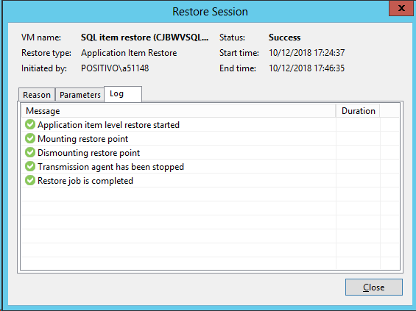
CJBWVSQLPRD
 |  |  | CJBWVAD-BOLHA
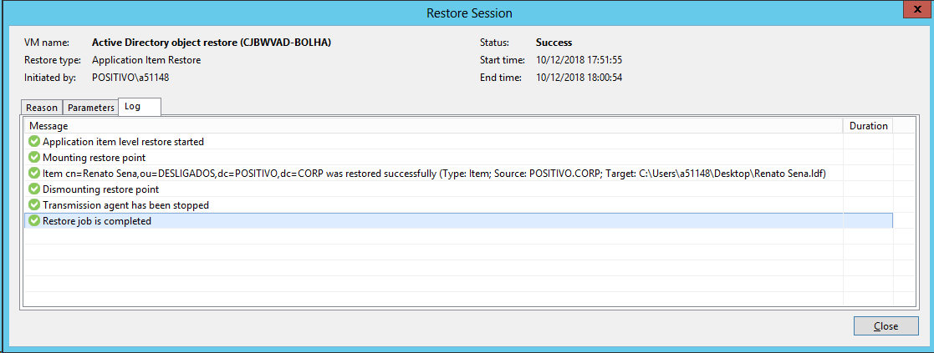

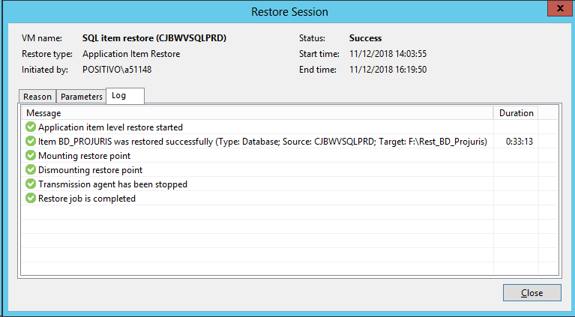

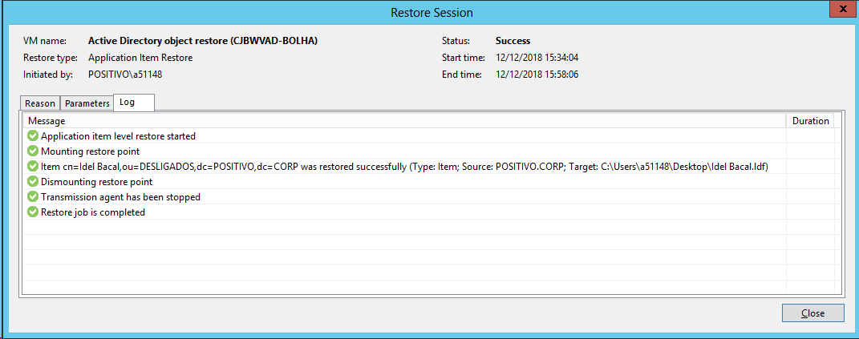

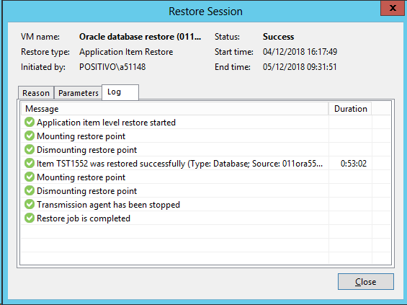
011ORA554-QA
 |  |  | CJBWVCPJ

